第3号様式_事業計画表
記入例
助成金申請の手引きの7.3 を参照してください。
計画している各助成対象機器ごとの数量（棟数及び設置量(kW･kWh･基・台)）を記入してください。
 | 第３号様式（第８条関係） |  |  |  |  |  |  |  |  |  |  |  |  | 第３号様式（第８条関係）
交付申請 事業計画表 |  |  |  |  |  |  |  |  |  |  |  |  |  | 交付申請 事業計画表

基本情報の計画数量と合わせてください。
注）先に『再エネ機器等』から入力してください。入力制限がかかっていますので、エラーとなり、入力できません。
 | 【当年度 年間住宅供給等計画総括表（2,000㎡未満）】 |  |  |  |  |  |  |  |  |  |  |  |  | 【当年度 年間住宅供給等計画総括表（2,000㎡未満）】
 | 活用事業名 |  | 供給住宅等 |  | 再エネ機器等 |  |  |  |  |  |  |  |  |  |  |  | 供給住宅等 |  | 再エネ機器等
 |  |  | 棟数(棟) | 延べ面積(㎡) | 太陽光発電システム |  | 蓄電池システム |  | V2H |  | エコキュート等 |  |  |  |  | 断熱基準 適合状況 | 棟数(棟) | 延べ面積(㎡) | 太陽光発電システム |  | 蓄電池システム |  | V2H |  | エコキュート等
 |  |  |  |  | 設置棟数(棟) | 設置量(kW) | 設置棟数(棟) | 設置量(kWh) | 設置棟数(棟) | 設置基数 | 設置棟数(棟) | 設置基数 |  |  |  |  |  |  | 設置棟数(棟) | 設置量(kW) | 設置棟数(棟) | 設置量(kWh) | 設置棟数(棟) | 設置基数 | 設置棟数(棟) | 設置基数
 | 1 | 建築物環境報告書制度推進事業 | 0 | 0 | 0 | 0.00 | 0 | 0.00 | 0 | 0 | 0 | 0 |  | 1 | 建築物環境報告書制度推進事業 |  | 0 | 0 | 0 | 0.00 | 0 | 0.00 | 0 | 0 | 0 | 0
 |  | ① |  |  |  |  |  |  |  |  |  |  | 0 |  | ① | 東京都環境公社 |  |  |  |  |  |  |  |  |  |  | 0
本助成金以外で施工（完了）を計画しているものの数量を記入してください。
 | 2 | 上記事業以外の建築物 | 0 | 0 | 0 | 0.00 |  |  |  |  |  |  |  | 2 | 上記事業以外の建築物 |  | 0 | 0 | 0 | 0.00
 |  | ① |  |  |  |  |  |  |  |  |  |  |  |  | ① | 東京都環境公社
各機器ごとの計画値【累計】を記入してください。
また、上記の１の計画設置量（設置基数）と合わせてください。（合っていない場合、赤く表示されます。）
※1,2の太陽光発電システムの出力は機能性PVを含んだもので、記入してください。
※8,9のエコキュート等の台数はおひさまエコキュートを含んだもので記入してください。
 | 当年度 年間住宅供給等計画総数（1・２の計） |  | 0 | 0 | 0 | 0.00 |  |  |  |  |  |  |  | 当年度 年間住宅供給等計画総数（1・２の計） |  |  |  |  | 0 | 0.00

 | 【建築物環境報告書制度推進事業（特定供給事業者再エネ設備等設置支援事業）交付申請内訳】 |  |  |  |  |  |  |  |  |  |  |  |  | 【建築物環境報告書制度推進事業（特定供給事業者再エネ設備等設置支援事業）交付申請内訳】
 | 機器名等 |  |  |  | 計画値 【累計】 |  | 単位 | 単価（円） |  | 交付申請額(円) 【累計】 |  |  |  | 機器名等 |  |  |  |  | 計画値 【累計】 |  | 単位 | 単価（円） |  | 交付申請額(円) 【累計】
 | 1 | 太陽光発電システム（3.6kW以下） |  |  |  |  | kW | 120,000 | 円 | 0円 |  |  |  | 1 | 太陽光発電システム（3.6kW以下） |  |  |  |  |  | kW | 120,000 | 円 | 0円 |  |  |  | 円
 | 2 | 太陽光発電システム（3.6kW超50kW未満） |  |  |  |  | kW | 100,000 | 円 | 0円 |  |  |  | 2 | 太陽光発電システム（3.6kW超50kW未満） |  |  |  |  |  | kW | 100,000 | 円 | 0千円 |  |  |  | 円
 | 3 | 1,2の太陽光発電システムの内、機能性PVを導入する予定のもの | 基準別表３に定める機能性の区分※ |  |  |  | kW | 80,000 | 円 | 0円 |  |  |  | 3 | 1,2の太陽光発電システムの内、機能性PVを導入する予定のもの |  | 基準別表３に定める機能性の区分※ |  |  |  | kW | 80,000 | 円 | 0千円 |  |  |  | 円
 |  |  | 基準別表５に定める機能性の区分※ |  |  |  | kW | 50,000 | 円 | 0円 |  |  |  |  |  |  | 基準別表５に定める機能性の区分※ |  |  |  | kW | 50,000 | 円 | 0千円 |  |  |  | 円
 |  |  | 基準別表６に定める機能性の区分※ |  |  |  | kW | 20,000 | 円 | 0円 |  |  |  |  |  |  | 基準別表６に定める機能性の区分※ |  |  |  | kW | 20,000 | 円 | 0千円 |  |  |  | 円
 |  |  | 基準別表７に定める機能性の区分※ |  |  |  | kW | 10,000 | 円 | 0円 |  |  |  |  |  |  | 基準別表７に定める機能性の区分※ |  |  |  | kW | 10,000 | 円 | 0千円 |  |  |  | 円
 | 4 | 架台設置(集合住宅の陸屋根に設置し、上乗せ措置を適用する場合のみ記載） |  |  |  |  | (kW分) | 200,000 | 円 | 0円 |  |  |  | 4 | 架台設置(集合住宅の陸屋根に設置し、上乗せ措置を適用する場合のみ記載） |  |  |  |  |  | (kW分) | 200,000 | 円 | 0千円 |  |  |  | 円
 | 5 | 蓄電池システム |  |  |  |  | kWh | 120,000 | 円 | 0円 |  |  |  | 5 | 蓄電池システム |  |  |  |  |  | kWh | 120,000 | 円 | 0千円 |  |  |  | 円
 | 6 | V2H |  |  |  |  | 式 | 500,000 | 円 | 0円 |  |  |  | 6 | V2H |  |  |  |  |  | 式 | 500,000 | 円 | 0千円 |  |  |  | 円
 | 7 | V2H(太陽光発電システムを設置し、電気自動車等を所有、導入する場合) |  |  |  |  | 式 | 1,000,000 | 円 | 0円 |  |  |  | 7 | V2H(太陽光発電システムを設置し、電気自動車等を所有、導入する場合) |  |  |  |  |  | 式 | 1,000,000 | 円 | 0千円 |  |  |  | 円
こちらの金額が交付申請額となります。
 | 8 | エコキュート等（太陽光発電設備を設置する場合） |  |  |  |  | 式 | 140,000 | 円 | 0円 |  |  |  | 8 | エコキュート等（太陽光発電設備を設置する場合） |  |  |  |  |  | 台 | 140,000 | 円 | 0千円 |  |  |  | 円
 | 9 | エコキュート等（再エネ電力を契約する場合） |  |  |  |  | 式 | 50,000 | 円 | 0円 |  |  |  | 9 | エコキュート等（再エネ電力を契約する場合） |  |  |  |  |  | 台 | 50,000 | 円 | 0千円 |  |  |  | 円
 | 計 |  |  |  |  |  |  |  |  | 0円 |  |  |  | 計 |  |  |  |  |  |  |  |  |  | 0千円 |  |  |  | 円

 | ※機能性PVの基準別表については、以下HPをご参照ください。
 | https://www.tokyo-co2down.jp/subsidy/kinousei-pv/kinousei-pv-r06
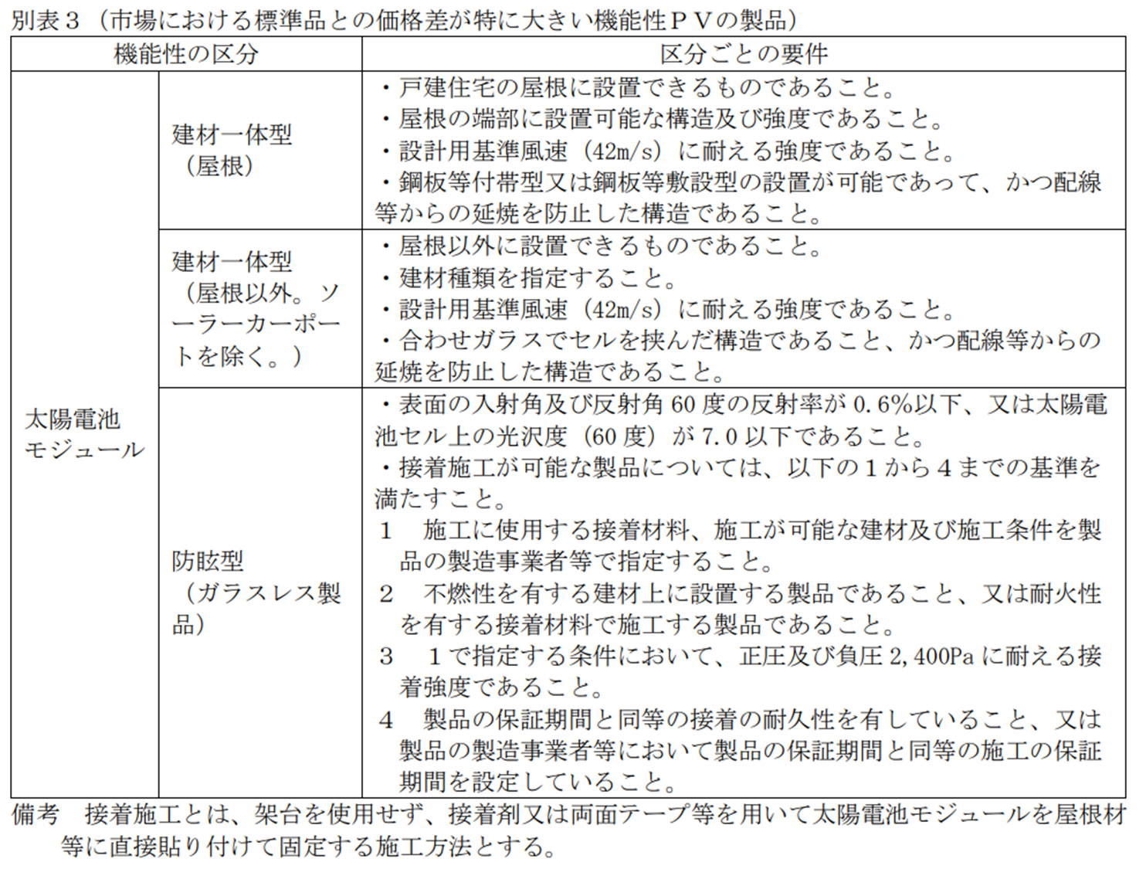
・交付申請者は、過去３年間の住宅供給実績も踏まえ、実績報告時との乖離が少ない実現性の高い事業計画を立ててください。
（申請された事業計画と過去3年間の実績と大きく乖離がある場合は、その根拠資料を求める場合があります）
・事業計画表（本様式）の内容と実績報告の内容との間に乖離が生じる場合について、公社が必要と判断した場合においては、「助成対象事業計画未達成理由書」の提出を求めることがあります。予めご了承ください。

